국문이력서(선주 무관, 전 지원자)
 | 국 문 이 력 서 |  |  |  | 지원직급
 |  |  |  |  | 3/O
인적사항

성 명 | 허주은 |  | 출생연월 | 2002-06-07 | 사 진
출 생 지 | 대한민국, 충청남도 보령 |  | 본인연락처 | 010-5803-9036 | 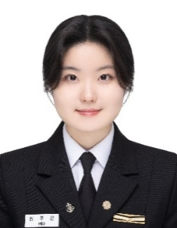
결혼여부 | 미혼 |  | 비상연락처 | (母) 010-2257-9036
가족관계 | 모1, 여동생1
E-mail | jueun.heo9036@gmail.com
주 소 | 경기도 광주시 초월읍 설월길 47-21, E동 101호
어학능력 (English)

말하기 | 상 | 쓰 기 | 상 | 공식어학증명 | 취득점수
듣 기 | 상 | 읽 기 | 상 | TOEIC | 880
어학능력 (Japanses)

말하기 |  | 쓰 기 |  | 공식어학증명 | 취득점수
듣 기 |  | 읽 기 |  | N/A | N/A
학력사항(Education in school)

2022.03.02~2026.01.30 |  | 대한민국 목포해양대학교 / 항해과 졸업
2018.03.02~2021.01.05 |  | 대한민국 경화여자고등학교 졸업
2015.03.02~2018.01.12 |  | 대한민국 경화여자중학교 졸업
2009.03.02~2015.02.13 |  | 대한민국 광주초등학교 졸업

일반경력사항(Experience and Skill)

2026.01~현재 |  | Assisted with marine insurance claims as an intern at Sparkinternational
2024.01~2024.08 |  | Assisted during a PSC inspection in Busan as a deck cadet

